Glorieta Quiroga (2)
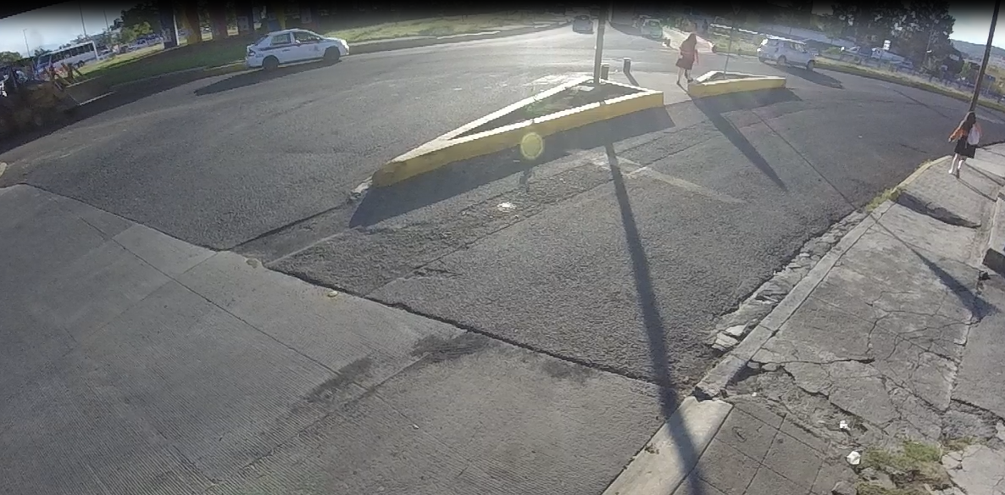
EBL

EBS

NBS

NBR

 | Glorieta Quiroga Hacia Villas
 | Hora |  | Motocicleta | Ap | Ac | B2 | B3 | C2 | C3 | T2-S1 | T3-S2 | T3-S3 | T2-S1-R2 | SUMA | TOTAL HORA | PEATONES
NBS | 18:00:00 | 18:15:00 | 7 | 17 | 4 | 17 |  | 2 |  |  |  |  |  | 47 | 47
 | 18:15:00 | 18:30:00 |  |  |  |  |  |  |  |  |  |  |  | 0
 | 18:30:00 | 18:45:00 |  |  |  |  |  |  |  |  |  |  |  | 0
 | 18:45:00 | 19:00:00 |  |  |  |  |  |  |  |  |  |  |  | 0
NBR | 18:00:00 | 18:15:00 |  | 6 | 1 |  |  |  |  |  |  |  |  | 7 | 7
 | 18:15:00 | 18:30:00 |  |  |  |  |  |  |  |  |  |  |  | 0
 | 18:30:00 | 18:45:00 |  |  |  |  |  |  |  |  |  |  |  | 0
 | 18:45:00 | 19:00:00 |  |  |  |  |  |  |  |  |  |  |  | 0
EBS | 18:00:00 | 18:15:00 | 10 | 86 | 41 | 8 |  | 11 | 4 |  | 1 |  |  | 161 | 161
 | 18:15:00 | 18:30:00 |  |  |  |  |  |  |  |  |  |  |  | 0
 | 18:30:00 | 18:45:00 |  |  |  |  |  |  |  |  |  |  |  | 0
 | 18:45:00 | 19:00:00 |  |  |  |  |  |  |  |  |  |  |  | 0
EBL | 18:00:00 | 18:15:00 | 7 | 57 | 8 |  |  | 1 | 3 |  |  |  |  | 76 | 76
 | 18:15:00 | 18:30:00 |  |  |  |  |  |  |  |  |  |  |  | 0
 | 18:30:00 | 18:45:00 |  |  |  |  |  |  |  |  |  |  |  | 0
 | 18:45:00 | 19:00:00 |  |  |  |  |  |  |  |  |  |  |  | 0
 | Suma |  | 24 | 166 | 54 | 25 | 0 | 14 | 7 | 0 | 1 | 0 | 0 | 291 | 291 | 0
 | Porcentaje |  | 8% | 57% | 19% | 9% | 0% | 5% | 2% | 0% | 0% | 0% | 0% | 100% | 100%
 |  |  |  |  |  |  |  |  |  |  |  | Tránsito por hora |  |  | 73
 |  |  |  |  |  |  |  |  |  |  |  | Tránsito por dia |  |  | 873

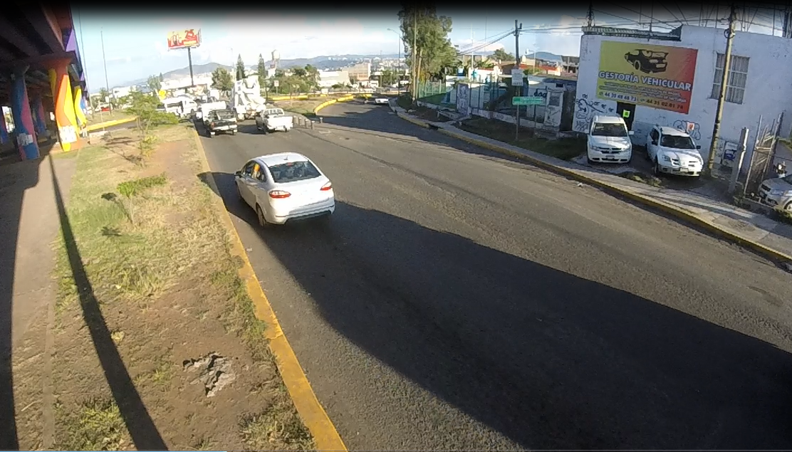

EBS

NBR

NBS

 | Glorieta Quiroga Hacia Monumento
 | Hora |  | Motocicleta | Ap | Ac | B2 | B3 | C2 | C3 | T2-S1 | T3-S2 | T3-S3 | T2-S1-R2 | SUMA | TOTAL HORA | PEATONES
NBS | 18:00:00 | 18:15:00 |  |  |  |  |  |  |  |  |  |  |  | 0 | 0
 | 18:15:00 | 18:30:00 |  |  |  |  |  |  |  |  |  |  |  | 0
 | 18:30:00 | 18:45:00 |  |  |  |  |  |  |  |  |  |  |  | 0
 | 18:45:00 | 19:00:00 |  |  |  |  |  |  |  |  |  |  |  | 0
NBR | 18:00:00 | 18:15:00 |  |  |  |  |  |  |  |  |  |  |  | 0 | 0
 | 18:15:00 | 18:30:00 |  |  |  |  |  |  |  |  |  |  |  | 0
 | 18:30:00 | 18:45:00 |  |  |  |  |  |  |  |  |  |  |  | 0
 | 18:45:00 | 19:00:00 |  |  |  |  |  |  |  |  |  |  |  | 0
EBS | 18:00:00 | 18:15:00 |  |  |  |  |  |  |  |  |  |  |  | 0 | 0
 | 18:15:00 | 18:30:00 |  |  |  |  |  |  |  |  |  |  |  | 0
 | 18:30:00 | 18:45:00 |  |  |  |  |  |  |  |  |  |  |  | 0
 | 18:45:00 | 19:00:00 |  |  |  |  |  |  |  |  |  |  |  | 0
 | Suma |  | 0 | 0 | 0 | 0 | 0 | 0 | 0 | 0 | 0 | 0 | 0 | 0 | 0 | 0
 | Porcentaje |  | #DIV/0! | #DIV/0! | #DIV/0! | #DIV/0! | #DIV/0! | #DIV/0! | #DIV/0! | #DIV/0! | #DIV/0! | #DIV/0! | #DIV/0! | #DIV/0! | #DIV/0!
 |  |  |  |  |  |  |  |  |  |  |  | Tránsito por hora |  |  | 0
 |  |  |  |  |  |  |  |  |  |  |  | Tránsito por dia |  |  | 0

Glorieta Quiroga
EBL

EBS

NBS

NBR

 | Glorieta Quiroga Hacia Villas
 | Hora |  | Motocicleta | Ap | Ac | B2 | B3 | C2 | C3 | T2-S1 | T3-S2 | T3-S3 | T2-S1-R2 | SUMA | TOTAL HORA | PEATONES
NBS | 18:00:00 | 18:15:00 |  |  |  |  |  |  |  |  |  |  |  | 0 | 0
 | 18:15:00 | 18:30:00 |  |  |  |  |  |  |  |  |  |  |  | 0
 | 18:30:00 | 18:45:00 |  |  |  |  |  |  |  |  |  |  |  | 0
 | 18:45:00 | 19:00:00 |  |  |  |  |  |  |  |  |  |  |  | 0
NBR | 18:00:00 | 18:15:00 |  |  |  |  |  |  |  |  |  |  |  | 0 | 0
 | 18:15:00 | 18:30:00 |  |  |  |  |  |  |  |  |  |  |  | 0
 | 18:30:00 | 18:45:00 |  |  |  |  |  |  |  |  |  |  |  | 0
 | 18:45:00 | 19:00:00 |  |  |  |  |  |  |  |  |  |  |  | 0
EBS | 18:00:00 | 18:15:00 |  |  |  |  |  |  |  |  |  |  |  | 0 | 0
 | 18:15:00 | 18:30:00 |  |  |  |  |  |  |  |  |  |  |  | 0
 | 18:30:00 | 18:45:00 |  |  |  |  |  |  |  |  |  |  |  | 0
 | 18:45:00 | 19:00:00 |  |  |  |  |  |  |  |  |  |  |  | 0
EBL | 18:00:00 | 18:15:00 |  |  |  |  |  |  |  |  |  |  |  | 0 | 0
 | 18:15:00 | 18:30:00 |  |  |  |  |  |  |  |  |  |  |  | 0
 | 18:30:00 | 18:45:00 |  |  |  |  |  |  |  |  |  |  |  | 0
 | 18:45:00 | 19:00:00 |  |  |  |  |  |  |  |  |  |  |  | 0
 | Suma |  | 0 | 0 | 0 | 0 | 0 | 0 | 0 | 0 | 0 | 0 | 0 | 0 | 0 | 0
 | Porcentaje |  | #DIV/0! | #DIV/0! | #DIV/0! | #DIV/0! | #DIV/0! | #DIV/0! | #DIV/0! | #DIV/0! | #DIV/0! | #DIV/0! | #DIV/0! | #DIV/0! | #DIV/0!
 |  |  |  |  |  |  |  |  |  |  |  | Tránsito por hora |  |  | 0
 |  |  |  |  |  |  |  |  |  |  |  | Tránsito por dia |  |  | 0

EBS

NBR

NBS

 | Glorieta Quiroga Hacia Monumento
 | Hora |  | Motocicleta | Ap | Ac | B2 | B3 | C2 | C3 | T2-S1 | T3-S2 | T3-S3 | T2-S1-R2 | SUMA | TOTAL HORA | PEATONES
NBS | 18:00:00 | 18:15:00 |  |  |  |  |  |  |  |  |  |  |  | 0 | 0
 | 18:15:00 | 18:30:00 |  |  |  |  |  |  |  |  |  |  |  | 0
 | 18:30:00 | 18:45:00 |  |  |  |  |  |  |  |  |  |  |  | 0
 | 18:45:00 | 19:00:00 |  |  |  |  |  |  |  |  |  |  |  | 0
NBR | 18:00:00 | 18:15:00 |  |  |  |  |  |  |  |  |  |  |  | 0 | 0
 | 18:15:00 | 18:30:00 |  |  |  |  |  |  |  |  |  |  |  | 0
 | 18:30:00 | 18:45:00 |  |  |  |  |  |  |  |  |  |  |  | 0
 | 18:45:00 | 19:00:00 |  |  |  |  |  |  |  |  |  |  |  | 0
EBS | 18:00:00 | 18:15:00 |  |  |  |  |  |  |  |  |  |  |  | 0 | 0
 | 18:15:00 | 18:30:00 |  |  |  |  |  |  |  |  |  |  |  | 0
 | 18:30:00 | 18:45:00 |  |  |  |  |  |  |  |  |  |  |  | 0
 | 18:45:00 | 19:00:00 |  |  |  |  |  |  |  |  |  |  |  | 0
 | Suma |  | 0 | 0 | 0 | 0 | 0 | 0 | 0 | 0 | 0 | 0 | 0 | 0 | 0 | 0
 | Porcentaje |  | #DIV/0! | #DIV/0! | #DIV/0! | #DIV/0! | #DIV/0! | #DIV/0! | #DIV/0! | #DIV/0! | #DIV/0! | #DIV/0! | #DIV/0! | #DIV/0! | #DIV/0!
 |  |  |  |  |  |  |  |  |  |  |  | Tránsito por hora |  |  | 0
 |  |  |  |  |  |  |  |  |  |  |  | Tránsito por dia |  |  | 0

